介绍
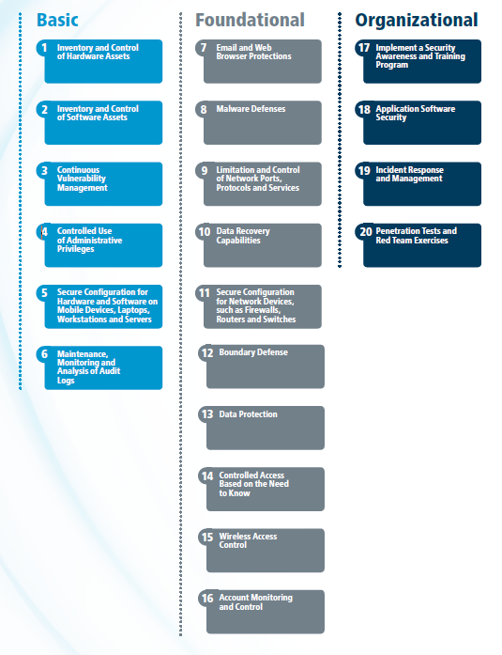
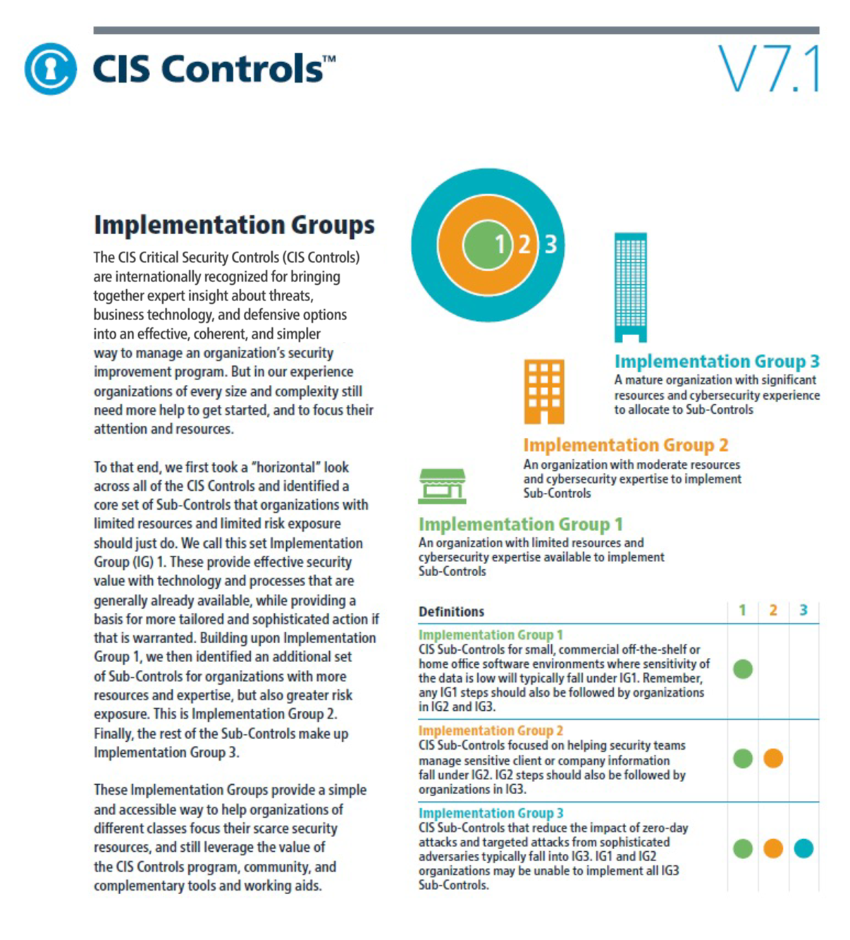

CIS 控制版本 7.1

下载 PDF 格式的 CIS 控制版本 7，其中包含有关每个 CIS 控制的附加说明。
https://www.cisecurity.org/controls/
 | 联系信息
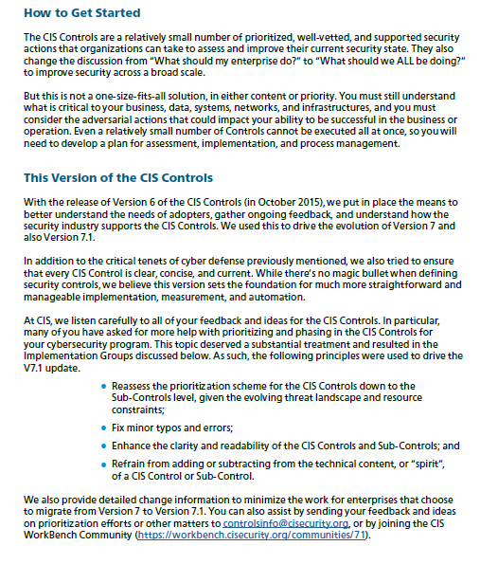
 | 独联体
 | 31科技谷大道
 | 纽约州东格林布什 12061
 | 518.266.3460
 | controlsinfo@cisecurity.org

 |  | Ÿ

关于实施小组
